数据结构
索引 | 字节定义 | 值 | 说明 | 举例（八进制） | 十进制
0 | 帧头 | 0xFE |  | 0xFE | 254
1 | 长度 | 0-255 | 当前为29个 | 0x1D | 29
2 | 数据包序列 | 0-255 | 心跳序列 | 0~255循环 | 0~255循环
3 | 消息ID | 0-255 | 当前为01 | 0x01 | 1
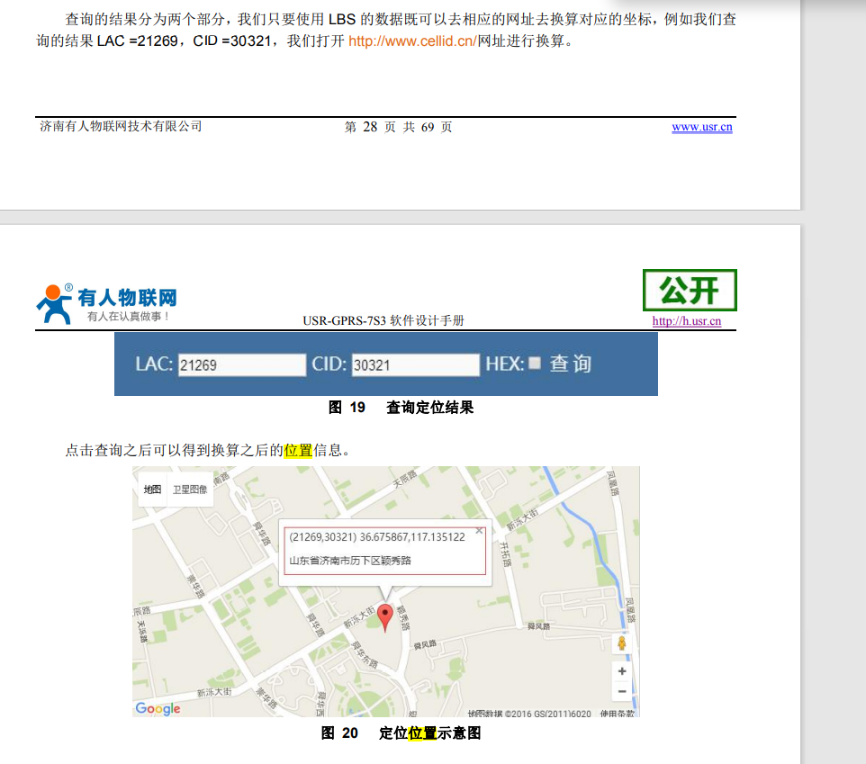
4 | 设备ID |  | 设备ID，唯一 | 0x01 | 1 | 山东省
5 | 设备ID |  |  | 0x01 | 1 | 威海市
6 | 设备ID |  |  | 0x00 | 1 | 设备ID
7 | 设备ID |  |  | 0x01
8 | LAC高8位 |  | GPRS位置信息 | 0x53 | 21269
9 | LAC低8位 |  |  | 0x15
10 | CID高8位 |  |  | 0x76 | 30321
11 | CID低8位 |  |  | 0x71
12 | 本地余额高8位 |  | 单位0.01元 | 0x00 | 123 | 余额为123*0.01=1.23元
13 | 本地余额中8位 |  |  | 0x00
14 | 本地余额低8位 |  |  | 0x7B
15 | 本次生产消毒液体积高8位 |  | 单位0.1L | 0x00 | 123 | 本次生产了123*0.1=12.3升
16 | 本次生产消毒液体积低8位 |  |  | 0x7B
17 | 原液1余量 |  | 单位1% | 0x46 | 70 | 剩余70%
18 | 原液2余量 |  |  | 0x64 | 100 | 剩余100%
19 | CO2-1余量 |  | 单位1% | 0x46 | 70 | 剩余70%
20 | CO2-2余量 |  |  | 0x64 | 100 | 剩余100%
21 | 设备工作状态 |  | 0：上电初始化 1：启动生产消毒液 2：停止生产消毒液 3：开始更换原液1 4：原液1更换完成 5：开始更换原液2 6：原液2更换完成 7：开始更换CO2-1 8：CO2-1更换完成 9：开始更换CO2-1 10：CO2-1更换完成 | 0x02 | 停止生产消毒液
22 | 设备故障代码1 |  | 原液故障 0：无故障 1：原液1空 2：原液2空 3：原液检测故障
23 | 设备故障代码2 |  | CO2故障 0：无故障 1：CO2-1空 2：CO2-2空 3：CO2检测故障
24 | 设备故障代码3 |  | 供电故障
25 | 禁用状态 |  | 备用
26 | 设备故障代码5 |  | 备用
27 | 校验位（低八位） | 0-255 | 前27字节的和
28 | 校验位（高八位） | 0-255

数据回送结构
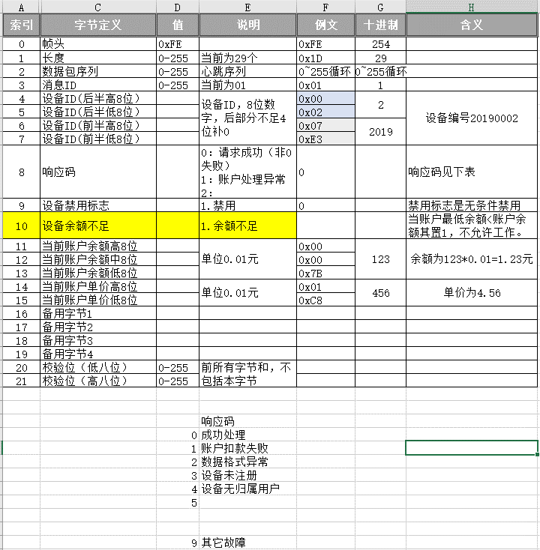
索引 | 字节定义 | 值 | 说明 | 例文 | 十进制 | 含义
0 | 帧头 | 0xFE |  | 0xFE | 254
1 | 长度 | 0-255 | 当前为29个 | 0x1D | 29
2 | 数据包序列 | 0-255 | 心跳序列 | 0~255循环 | 0~255循环
3 | 消息ID | 0-255 | 当前为01 | 0x01 | 1
4 | 设备ID后四位数 |  | 设备ID，8位数字，前后两部分，不足4位补0 | 0x00 | 2 | 设备编号20190002
5 | 设备ID后四位数 |  |  | 0x02
6 | 设备ID前四位数 |  |  | 0x07 | 2019
7 | 设备ID前四位数 |  |  | 0xE3
8 | 响应码 |  | 0：请求成功（非0失败） 1：账户处理异常 2： | 0 |  | 响应成功
9 | 设备禁用标志 |  | 1.禁用 | 0
10 | 设备要求备用位
11 | 当前账户余额高8位 |  | 单位0.01元 | 0x00 | 123 | 余额为123*0.01=1.23元
12 | 当前账户余额中8位 |  |  | 0x00
13 | 当前账户余额低8位 |  |  | 0x7B
14 | 当前账户单价高8位 |  | 单位0.01元 | 0x01 | 456 | 单价为4.56
15 | 当前账户单价低8位 |  |  | 0xC8
16 | 备用字节1
17 | 备用字节2
18 | 备用字节3
19 | 备用字节4
20 | 校验位（低八位） | 0-255 | 前所有字节和，不包括本字节
21 | 校验位（高八位） | 0-255

